Diffrazione
CONSIGLIAMO DI APRIRE IL FILE CON EXCEL PER VISUALIZZARE CORRETTAMENTE L'IMPAGINAZIONE COME INTESA DAGLI AUTORI

GRUPPO D7
COSTA, DI PAOLA, DUI
ESPERIMENTO 13
DIFFRAZIONE

DIFFRAZIONE CON SINGOLA FENDITURA

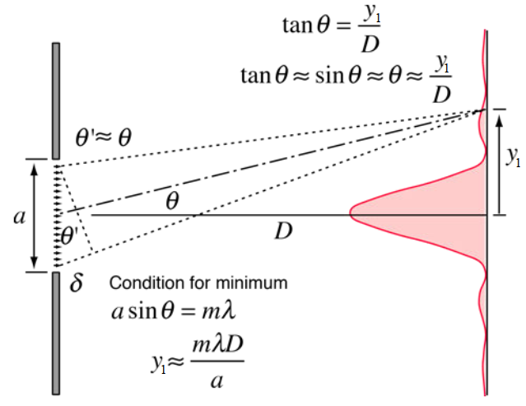
 |  |  |  | λlaser (mm) | σλlaser (mm)
 |  |  |  | lunghezza d'onda del laser | errore su λlaser
 |  |  |  | valore fornito dal costruttore | errore sull'ultima cifra del valore fornito dal costruttore
 |  |  |  | 0.0006328 | 0.0000001

* D è a somma della distanza letta sulla scala del banco ottico tra le estremità dei sostegni di fotocamera e diapositiva, più la traslazione della lente della fotocamenra rispetto all'estremo del suo supporto e la traslazione della superficie della diapositiva rispetto all'estremo del suo supporto.
Ciascuna delle tre misure ha un errore di sensibillità di 1 (mm), dunque l'errore propagato sarebbe circa 1.7 (mm); associamo a D un errore di 2 (mm) e così teniamo conto anche degli errori di parallasse.

La simulazione è piuttosto vicina alla figura di diffrazione osservata. non abbiamo misurato la larfghezza della fenditura dunque non abbiamo un valore con cui confrontare a^{sperimentale}.
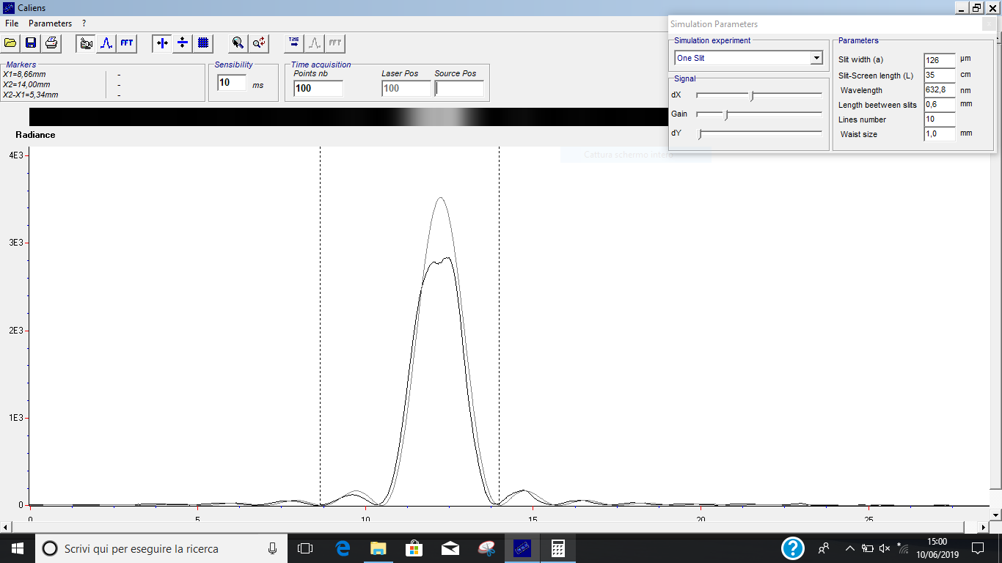
 | D (mm) | σD (mm) | y1 (mm) | σy1 (mm) | asperimentale (mm) | σasperimentale (mm)
 | distanza tra fotocamera e fenditura variabile | * | distanza tra centro della figura di (diffrazione + interferenza) e primo minimo | errore di sensibilità del cursore del software Caliens | ampiezza delle fenditure | errore propagato
 |  |  |  |  | asperimentale = (λlaser * D) / y1 | asperimentale = (λlaser * D) / y1
 | 355 | 2 | 1.78 | 0.01 | 0.126 | 0.001

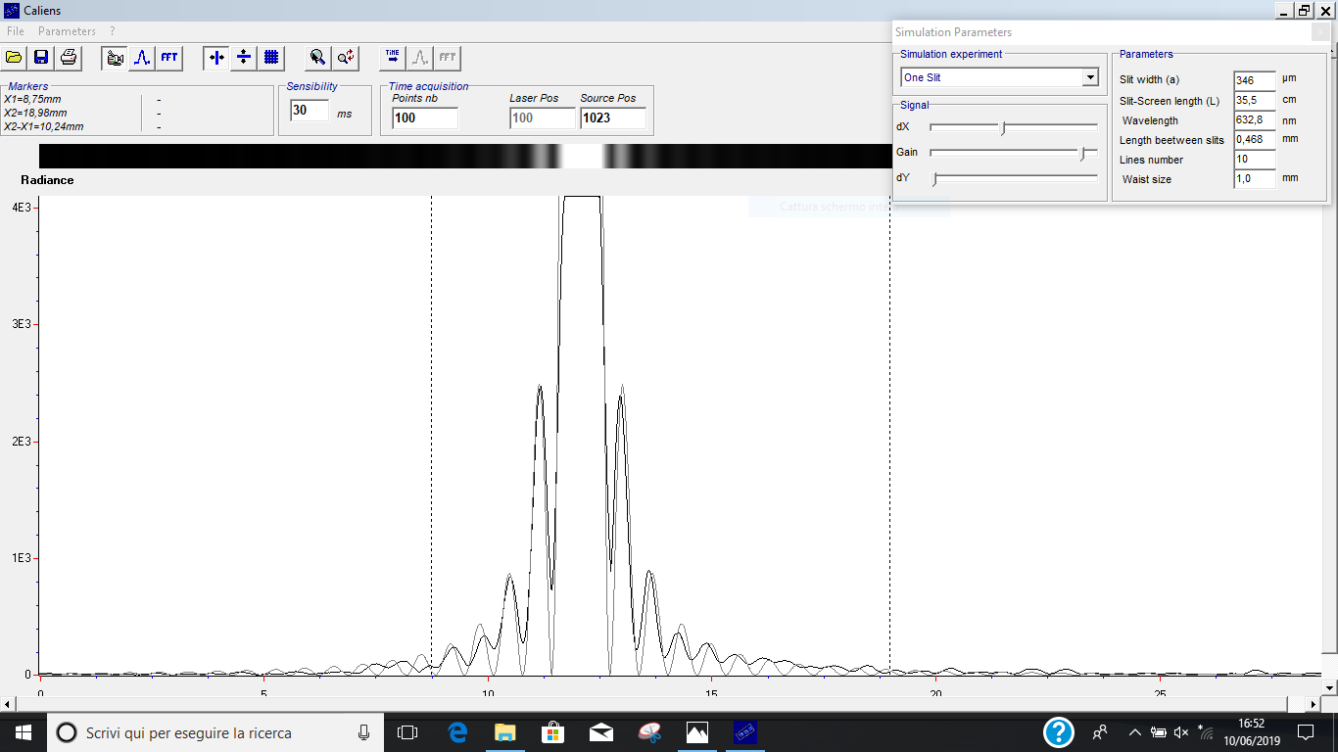
Assumendo che tutti gli errori siano approssimabili a gaussiani, il test z tra a^{sperimentale} e a^{teorico} è negativo. Lo stesso avviene per tutti gli altri valori di a e d confrontati con i valori teorici indicati sulle diapositive.
 | D (mm) | σD (mm) | y1 (mm) | σy1 (mm) | asperimentale (mm) | σasperimentale (mm) | ateorico (mm) | |za| | zcriticoa
 | distanza tra fotocamera e diapositiva | * | distanza tra centro della figura di (diffrazione + interferenza) e primo minimo | errore di sensibilità del cursore del software Caliens | ampiezza delle fenditure | errore propagato | valore indicato dal costruttore sulla diapositiva |  | z0.975
 |  |  |  |  | asperimentale = (λlaser * D) / y1 | asperimentale = (λlaser * D) / y1
 | 355 | 2 | 0.65 | 0.01 | 0.346 | 0.006 | 0.4 | 4.80 | 1.96

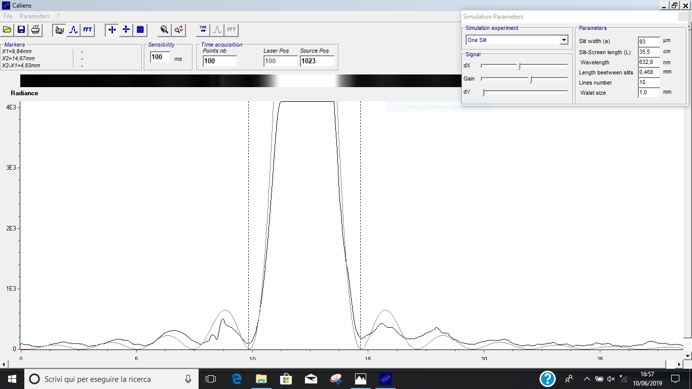
 | D (mm) | σD (mm) | y1 (mm) | σy1 (mm) | asperimentale (mm) | σasperimentale (mm) | ateorico (mm) | |za| | zcriticoa
 | distanza tra fotocamera e diapositiva | * | distanza tra centro della figura di (diffrazione + interferenza) e primo minimo | errore di sensibilità del cursore del software Caliens | ampiezza delle fenditure | errore propagato | valore indicato dal costruttore sulla diapositiva |  | z0.975
 |  |  |  |  | asperimentale = (λlaser * D) / y1 | asperimentale = (λlaser * D) / y1
 | 355 | 2 | 2.42 | 0.01 | 0.0928 | 0.0006 | 0.1 | 5.53 | 1.96

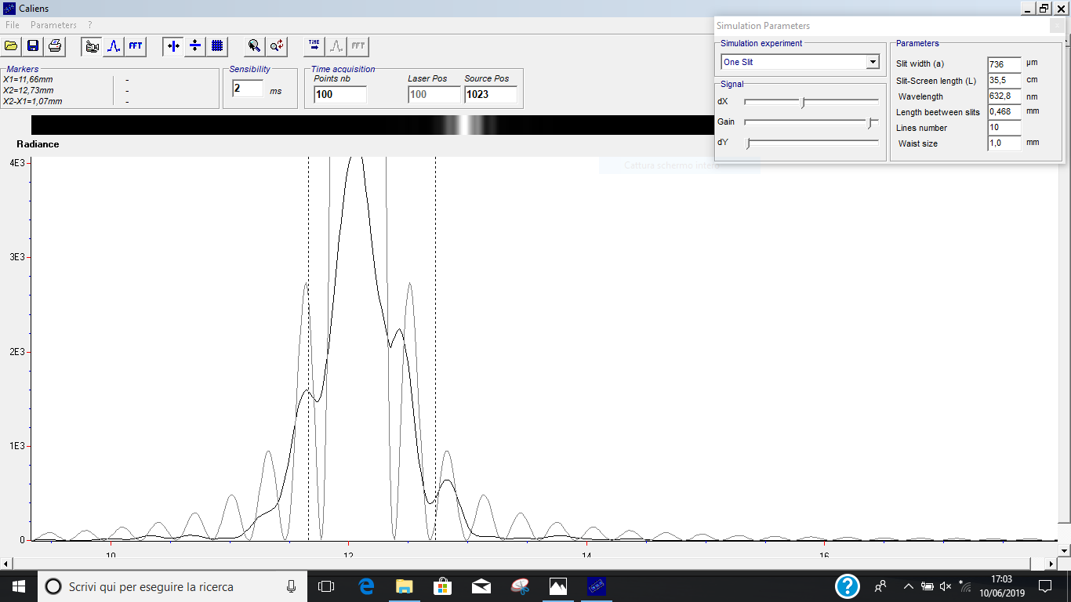
 | D (mm) | σD (mm) | y1 (mm) | σy1 (mm) | asperimentale (mm) | σasperimentale (mm) | ateorico (mm) | |za| | zcriticoa
 | distanza tra fotocamera e diapositiva | * | distanza tra centro della figura di (diffrazione + interferenza) e primo minimo | errore di sensibilità del cursore del software Caliens | ampiezza delle fenditure | errore propagato | valore indicato dal costruttore sulla diapositiva |  | z0.975
 |  |  |  |  | asperimentale = (λlaser * D) / y1 | asperimentale = (λlaser * D) / y1
 | 355 | 2 | 0.305 | 0.01 | 0.74 | 0.02 | 0.8 | 1.29 | 1.96

DIFFRAZIONE CON DOPPIA FENDITURA

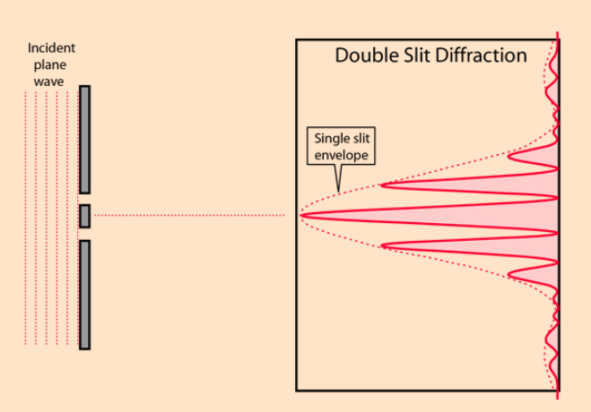
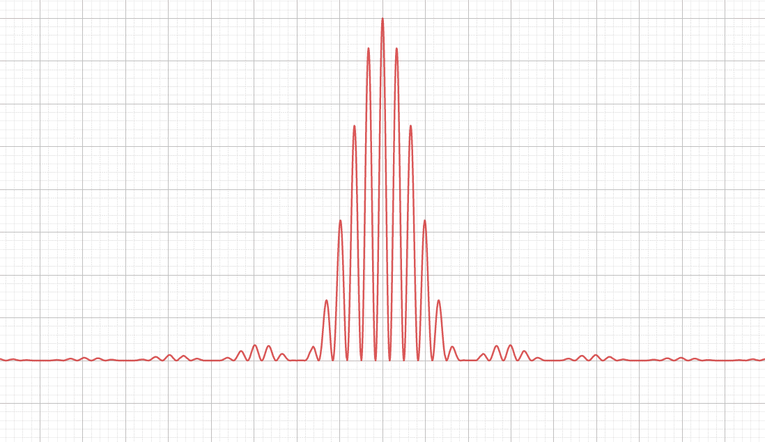

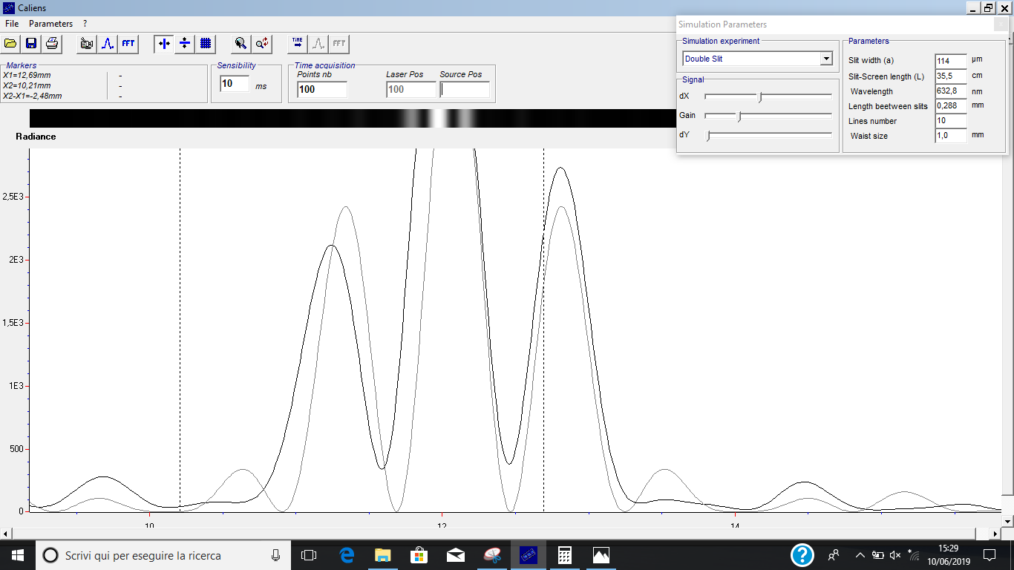
 | D (mm) | σD (mm) | y1 (mm) | σy1 (mm) | y2 (mm) | σy2 (mm) | asperimentale (mm) | σasperimentale (mm) | ateorico (mm) | dsperimentale (mm) | σdsperimentale (mm) | dteorico (mm) | |za| | zcriticoa | |zd| | zcriticod
 | distanza tra fotocamera e diapositiva | * | distanza tra centro della figura di (diffrazione + interferenza) e primo minimo | errore di sensibilità del cursore del software Caliens | distanza tra centro della figura di (diffrazione + interferenza) e primo massimo | errore di sensibilità del cursore del software Caliens | ampiezza delle fenditure | errore propagato | valore indicato dal costruttore sulla diapositiva | passo tra le fenditure | errore propagato | valore indicato dal costruttore sulla diapositiva |  | z0.975 |  | z0.975
 |  |  |  |  |  |  | asperimentale = (λlaser * D) / y1 | asperimentale = (λlaser * D) / y1 |  | dsperimentale = (λlaser * D) / y2 | dsperimentale = (λlaser * D) / y2
 | 355 | 2 | 1.97 | 0.01 | 0.78 | 0.01 | 0.1140 | 0.0009 | 0.15 | 0.288 | 0.004 | 0.3 | 41.58 | 1.96 | 3.20 | 1.96

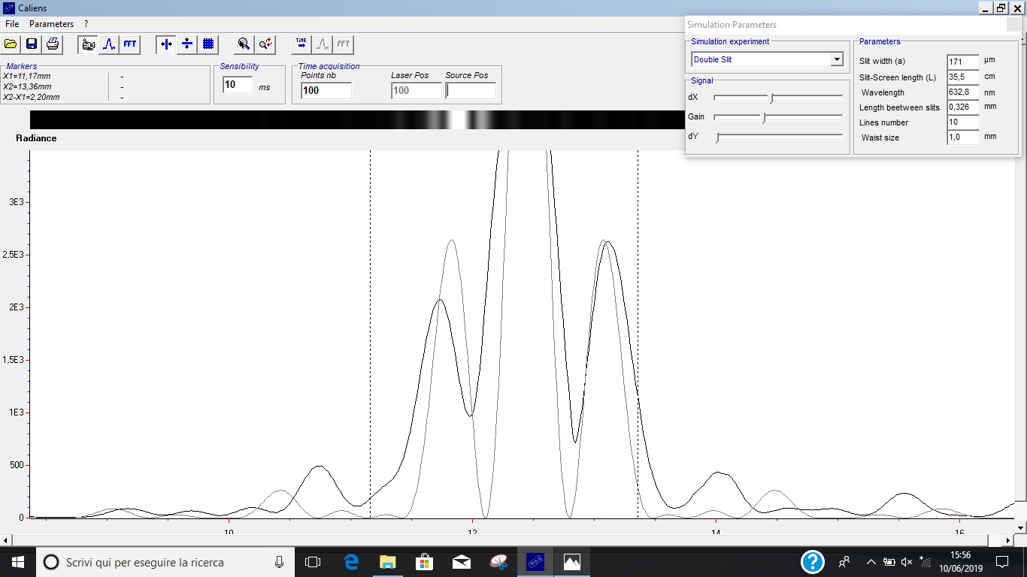
 | D (mm) | σD (mm) | y1 (mm) | σy1 (mm) | y2 (mm) | σy2 (mm) | asperimentale (mm) | σasperimentale (mm) | ateorico (mm) | dsperimentale (mm) | σdsperimentale (mm) | dteorico (mm) | |za| | zcriticoa | |zd| | zcriticod
 | distanza tra fotocamera e diapositiva | * | distanza tra centro della figura di (diffrazione + interferenza) e primo minimo | errore di sensibilità del cursore del software Caliens | distanza tra centro della figura di (diffrazione + interferenza) e primo massimo | errore di sensibilità del cursore del software Caliens | ampiezza delle fenditure | errore propagato | valore indicato dal costruttore sulla diapositiva | passo tra le fenditure | errore propagato | valore indicato dal costruttore sulla diapositiva |  | z0.975 |  | z0.975
 |  |  |  |  |  |  | asperimentale = (λlaser * D) / y1 | asperimentale = (λlaser * D) / y1 |  | dsperimentale = (λlaser * D) / y2 | dsperimentale = (λlaser * D) / y2
 | 355 | 2 | 1.31 | 0.01 | 0.69 | 0.01 | 0.000 | 0.002 | 0.2 | 0.326 | 0.005 | 0.3 | 122.91 | 1.96 | 5.31 | 1.96


 | D (mm) | σD (mm) | y1 (mm) | σy1 (mm) | y2 (mm) | σy2 (mm) | asperimentale (mm) | σasperimentale (mm) | ateorico (mm) | dsperimentale (mm) | σdsperimentale (mm) | dteorico (mm) | |za| | zcriticoa | |zd| | zcriticod
 | distanza tra fotocamera e diapositiva | * | distanza tra centro della figura di (diffrazione + interferenza) e primo minimo | errore di sensibilità del cursore del software Caliens | distanza tra centro della figura di (diffrazione + interferenza) e primo massimo | errore di sensibilità del cursore del software Caliens | ampiezza delle fenditure | errore propagato | valore indicato dal costruttore sulla diapositiva | passo tra le fenditure | errore propagato | valore indicato dal costruttore sulla diapositiva |  | z0.975 |  | z0.975
 |  |  |  |  |  |  | asperimentale = (λlaser * D) / y1 | asperimentale = (λlaser * D) / y1 |  | dsperimentale = (λlaser * D) / y2 | dsperimentale = (λlaser * D) / y2
 | 355 | 2 | 1.65 | 0.01 | 0.48 | 0.01 | 0.136 | 0.001 | 0.15 | 0.47 | 0.01 | 0.5 | 12.29 | 1.96 | 3.27 | 1.96

